Formato Bitácora
 |  |  |  |  |  |  |  |  |  |  |  |  |  | Versión: 02
 |  |  |  |  |  |  |  |  |  |  |  |  |  | Código: GFPI-F-147
Proceso Gestión de Formación Profesional Integral
Formato Bitácora seguimiento Etapa productiva
REGIONAL QUINDÍO
Centro de Comercio y Turismo
BITÁCORA DE SEGUIMIENTO ETAPA PRODUCTIVA

Nombre de la empresa donde está realizando la etapa productiva |  |  |  |  |  | NIT |  | BITACORA N° |  |  | Período
GRUPO UMA ZF |  |  |  |  |  | 901398813 |  | 1 |  |  | 18-DIC-2022 AL 1-ENE-2023

Nombre del jefe inmediato/Responsable |  |  |  |  | Teléfono de contacto |  |  |  | Correo electrónico
ALEJANDRA PEREZ LOPERA |  |  |  |  | 31608181339 |  |  |  | alejandra.perez@grupouma.com

Seleccione con una "X" el tipo de modalidad de etapa productiva
CONTRATO DE APRENDIZAJE | X | VÍNCULO LABORAL O CONTRACTUAL | PROYECTO PRODUCTIVO |  | APOYO A UNA UNIDAD PRODUCTIVA FAMILIAR |  | APOYO A INSTITUCIÓN ESTATAL NACIONAL,TERRITORIAL, O A UNA ONG, O A ENTIDAD SIN ANIMO DE LUCRO |  |  | MONITORIA |  |  | PASANTIA

Nombre del aprendiz |  |  |  | Documento Id. |  |  | Teléfono de contacto |  |  |  | Correo electrónico institucional
JUAN CAMILO FONG LEÓN |  |  |  | 1007986267 |  |  | 3177896243 |  |  |  | JC4MILO311@GMAIL.COM

Número de ficha |  |  |  |  | Programa de formación
2339490 |  |  |  |  | ANALISIS Y DESARROLLO DE SIS TEMAS DE INFORMAICÓN

DESCRIPCIÓN DE LA ACTIVIDAD (Ingrese cuantas filas sean necesarias) |  |  |  |  | FECHA INICIO | FECHA FIN | EVIDENCIA DE CUMPLIMIENTO |  |  |  |  | OBSERVACIONES, INASISTENCIAS Y/O DIFICULTADES PRESENTADAS
Uso de la herramienta microsoft 365 POWER BI, a traves de la conexion de la base de datos MySQL |  |  |  |  | 2022-12-19 | 2022-12-22 | Ver documento anexo Evidendias bitacora 1.docx

Implemetación de logica funciona y estucturas repetitivas en macros de Vba |  |  |  |  | 2022-12-23 | 2022-12-25 | Ver documento anexo Evidendias bitacora 1.docx

Reuniones con los los encargados del area de pintura, para establecer los requerimientos funcionales del modulo de pintura |  |  |  |  | 2022-12-24 | 2022-12-30 | Ver documento anexo Evidendias bitacora 1.docx

Aprendiz: recuerde diligenciar completamente el informe y entregarlo o subirlo al espacio asignado para este.

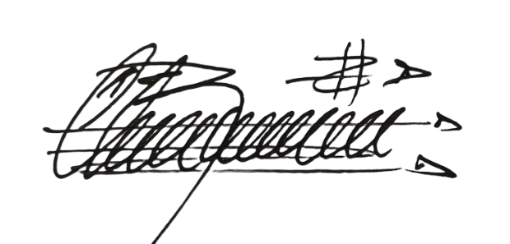
JUAN CAMILO FONG LEÓN |  |  |  |  |  |  |  |  |  |  | 2023-02-23
Nombre del Aprendiz |  |  |  |  | Firma del aprendiz |  |  |  |  |  | Fecha entrega bitácora

Hugo Heriberto Chaparro Rodriguez

Nombre del Instructor de Seguimiento |  |  |  |  | Firma de instructor de seguimiento |  |  |  |  | Firma del jefe inmediato (Si es del caso)

Nota: LOS DATOS PROPORCIONADOS SERÁN TRATADOS DE ACUERDO CON LA POLÍTICA DE TRATAMIENTO DE DATOS PERSONALES DEL SENA Y A LA LEY 1581 DE 2012.

